汇总表
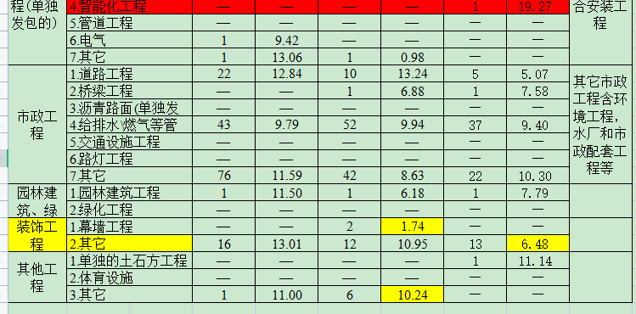
东莞民中心三期项目外立面内隔断、铝合金门窗及百叶、观光电梯工程限价费用汇总表
序号 | 费用名称 | 计费基数 | 招标限价 （元） | 投标报价 （元） | 备注
1 | 工程费用 | 6,023,647.38 | 5,918,835.92
汇总报价 |  |  | 小写：
 |  |  | 大写：

